listing
1) ENGLISH ITEM NAME (ex : OOOO machine) | 2)中文名称 | 3) MANUFACTUROR (ex : OOO company) | 4) MODEL NO (ex : abc-123) | 5)Serial number | 6)CN hs code | 7)VN hs code | 8)Material | 9) VOLTAGE (ex : 220V) | 10) CAPACITY (ex :1200KW) | 11) Manufacture date (yyyy-mm-dd) | 12) ORIGIN | 13) NEW or USED | 14) PICTURE (BEFORE PACKING) | 15) PICTURE (NAME PLATE or label) | 16)Quantity | 17)cost(RMB 13%VAT) | 18)cost(USD) | 19)Total cost(USD) | 20)CARTON NO. | 21)CTN QTY | 22)G.W(KGS) | 23)N.W(KGS) | 24)Package Size(CM) | 25)Part size(CM) | 26)应用范围 | 27)是否带电源
Use a date fixture | 打日期治具 | Techsen Electronics(ShenZhen)Co.,Ltd | STAR WARS SIMON | STAR F08A |  |  | 电木 |  |  | 2026-09-10 | CHINA | NEW | 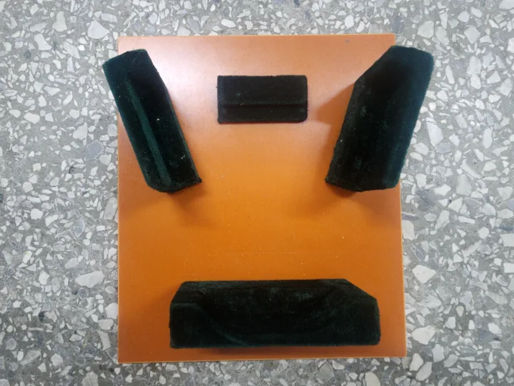 |  | 1 | 15 |  |  |  | 1 | 8 | 0.6 | 34x25x24 | 19x22x6 | Production Assemble | NO
Screwdriver fixture for the main unit | 主机打螺丝治具 | Techsen Electronics(ShenZhen)Co.,Ltd | STAR WARS SIMON | STAR F10A |  |  | 电木 |  |  | 2026-09-10 | CHINA | NEW | 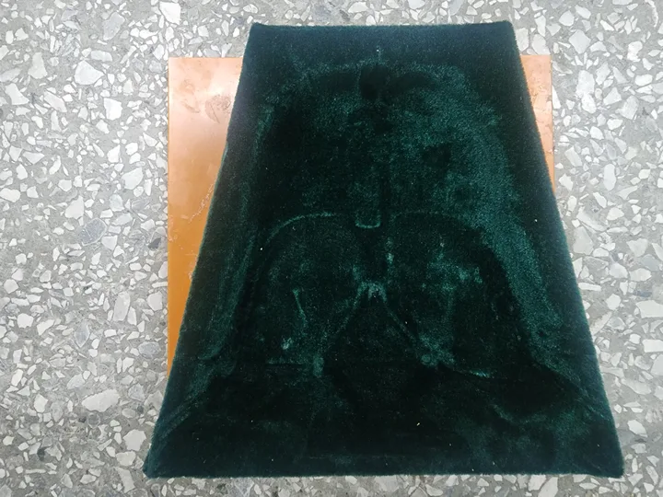 |  | 4 | 25 |  |  |  |  |  | 1.6*4 |  | 20x20x6 | Production Assemble | NO

